ハット型鋼4060統括表 (2)
ハット型鋼4060（高耐食性溶融亜鉛メッキ鋼板）在庫表 |  |  | 2024-05-15
置き場：大阪
【JIS G 3323】対象製品
溶融亜鉛-アルミニウム-マグネシウム合金めっき鋼板
特徴１ 耐食性は溶融亜鉛めっき鋼板より10～20倍も優れている（メーカー試験による）
特徴２ 切断面はめっき層から溶けだしたマグネシウムなどで保護されて耐食性に効果を発揮する
特徴３ 遮音壁・防音壁・太陽光発電パネル架台・ビニールハウス骨組みなど幅広く使用されている
 | 40×60 | 重量/本

3,000 | 1,009 | 6kg
2,400 | 1,223 | 5kg
 | 0
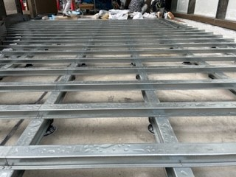

 |  |  |  | 丸和産業株式会社
 |  |  |  | 大阪市住之江区平林北2丁目6番82号
 |  |  |  | TEL：06-6681-9402 FAX：06-6685-9630

